상품제안서
제일파스/ 제일파프 쿨(5매) / 붙이는 파스[의약외품] | 상품코드: F26463

 |  |  |  |  |  |  | 02-412-0044 | www.easy1.co.kr
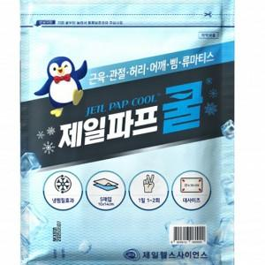

【상세/제작정보】 | 스티커 제작및 부착 비용 별도 문의.

【인쇄/포장옵션】 | / 포장불가능

【공급단가】 | 수량 | 240~ | 480~ | 1,200~ | 3,000~ | 5,000~
*VAT별도 | 단가 | 2,620원 | 2,580원 | 2,520원 | 2,450원 | 2,410원

【상품 URL】 | https://dev.easy1.co.kr:443/src/goods_detail.php?gdno=26463

